BGM再生
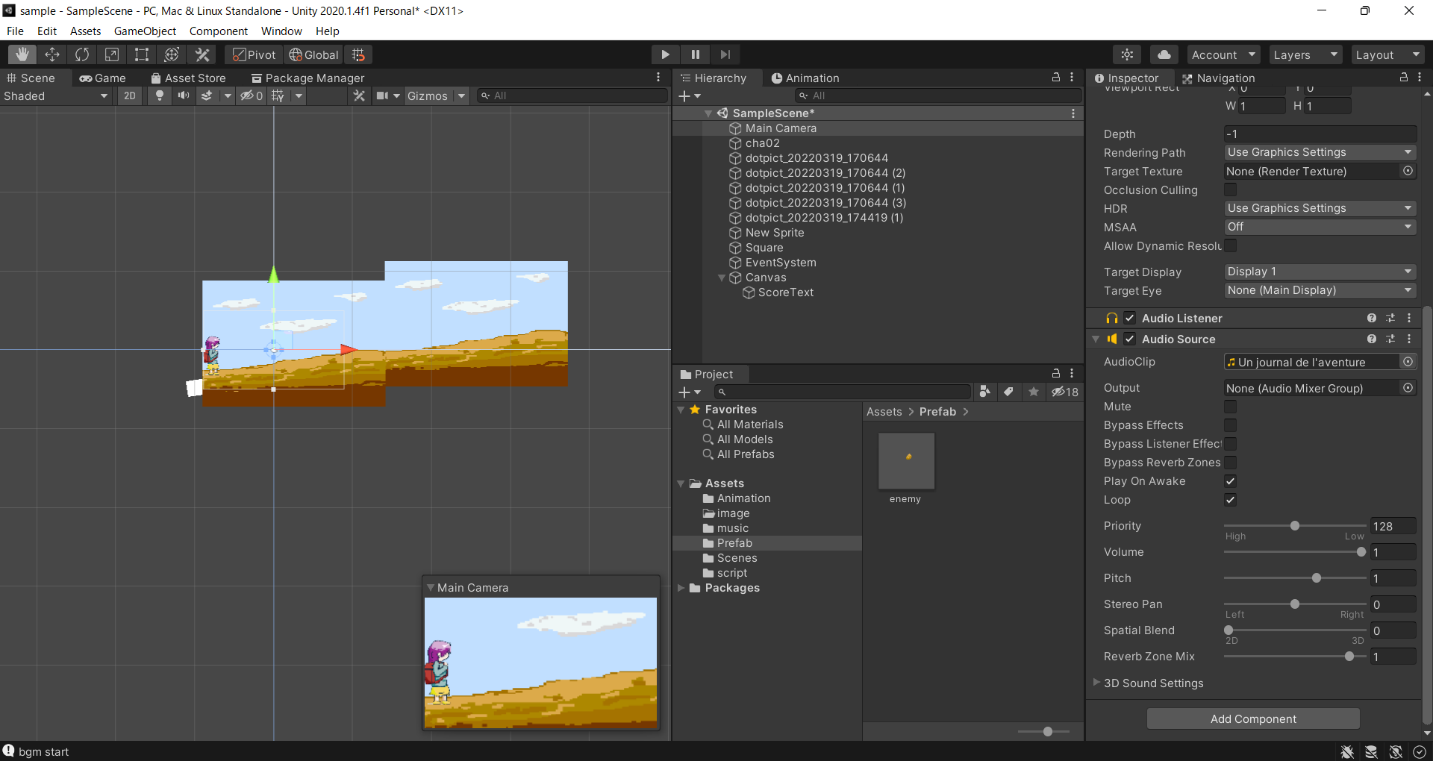
BGM再生

①Audio Sourceを追加する
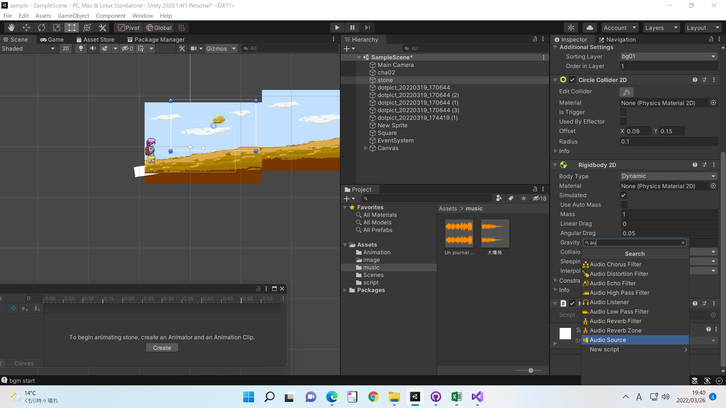

②AudioClipにてBGMを選択

ループ再生
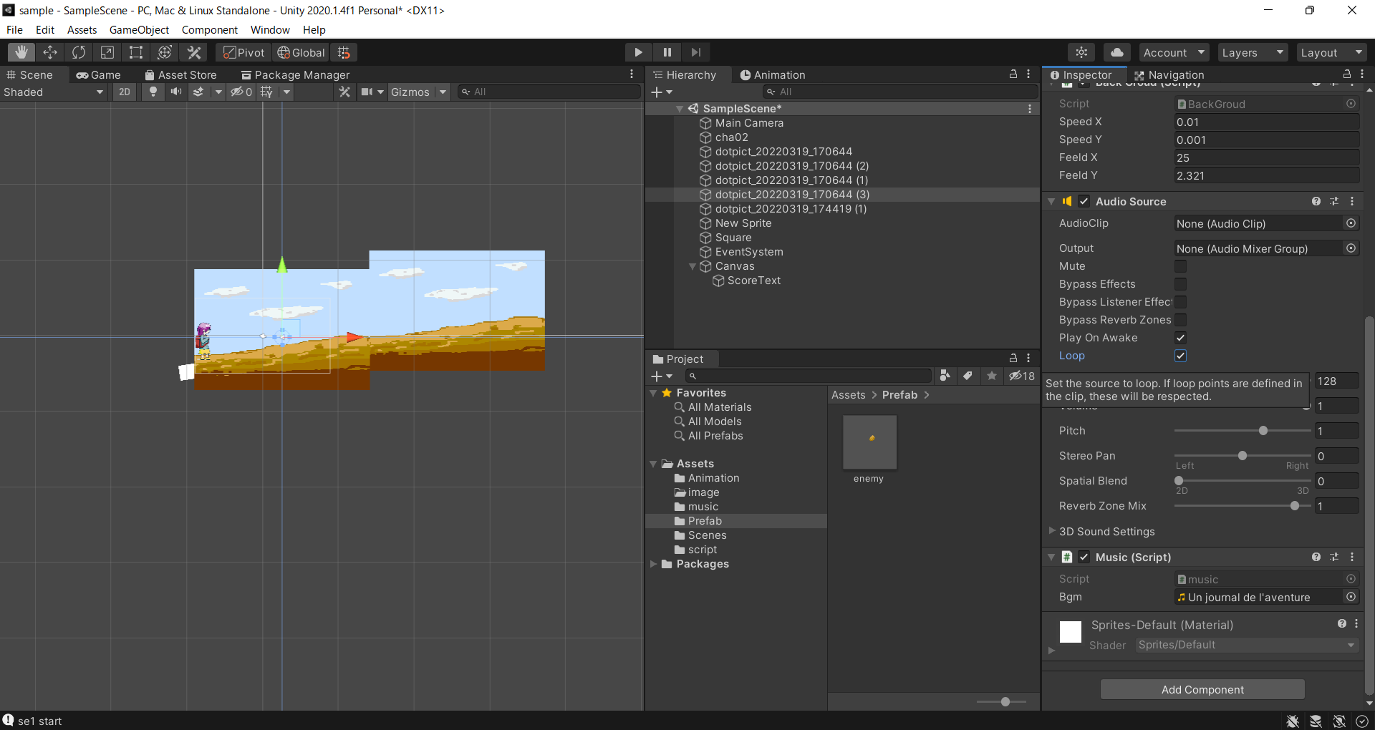
ループ再生

①Audio SourceのLoopにチェックを入れる

SEを流す
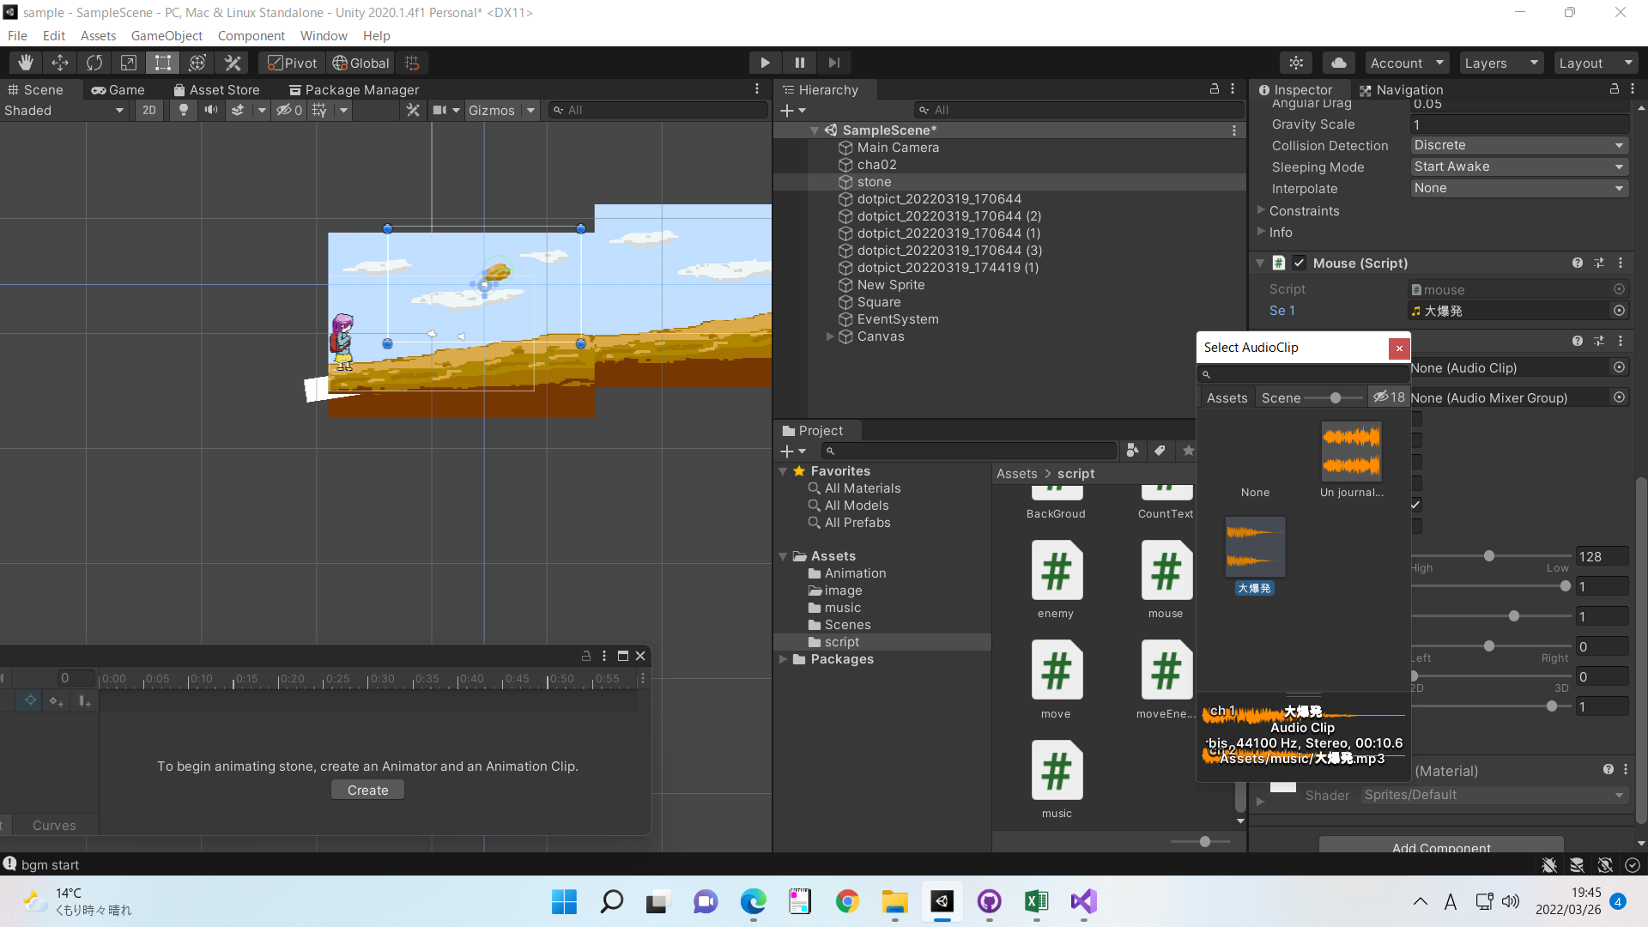
SEを流す

①Audio Sourceを追加する

②スクリプトを作成し、流したい音楽を設定する
public AudioClip se1;
AudioSource audioSource;
// Start is called before the first frame update
void Start()
{
// この命令は必ず入れる
audioSource = GetComponent<AudioSource>();
}
void OnMouseDown()
{// クリックされたら
//seはその都度命令を呼び出す
audioSource.PlayOneShot(se1);
Debug.Log("se1 start");
}

